Hárok1
 |  |  |  |  |  | Príloha č.2
 | Špecifikácia požadovanej stavebnej práce

P.č. | Rozmer okien / dverí | Popis okien / dverí /mreží - vrátane prác s tým súvisiacich | Množstvo / ks | Jednotková / EUR bez DPH | Cena spolu / EUR bez DPH | Cena spolu / EUR s DPH
1. |  | 6 dielny výrobok (viď obrázok) - otváravo-sklopné ľavé (pravé), - 5 komorové , - Dvojsklo s TGI rámikom, - farba: biela RAL 9003 - rozmer 1350 / 2700, - spodná časť okna 1350x700 opatrená nepriehľadným sklo - dubová kôra, - demontáž pôvodného okna, mreže, vnútorného a vonkajšieho parapetu, - montáž okien, vonkajších a vnútorných parapetov - vnútorný parapet na šírku okna, plastový, farba biela RAL 9003, - vonkajší parapet na šírku okna hliníkový hrúbka 1 mm, farba biela RAL 9003 - murárske práce – vysprávky po výmene okien hĺbka špalety 270 mm, - maliarske práce – maľba vyspravených častí hĺbka špalety 270 mm, bielou farbou Primalex, - maliarske práce – maľba vyspravených častí pod vnútorným parapetom soklovou syntetickou farbou, - dodávka a montáž vonkajších oceľových ochranných mreží, farba biela RAL 9003 (priložený ilustračný nákres mreži z predošlej realizácie), - likvidácia pôvodného okna, mreže, vnútorného a vonkajšieho parapetu, - dodávka a montáž - interiérové vertikálne látkové žalúzie na výšku okna 2700 mm v antistatickom prevedení, farba biela - potrebné , | 15 |  | - € | - €

2. | 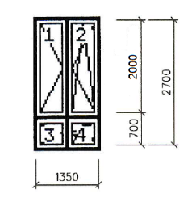 | 4 dielny výrobok (viď obrázok) - otváravo-sklopné ľavé (pravé), - 5 komorové , - Dvojsklo s TGI rámikom, - farba: biela RAL 9003 - rozmer 1350 / 2700, - spodná časť okna 1350x700 opatrená nepriehľadným sklom - dubová kôra, - demontáž pôvodného okna, mreže, vnútorného a vonkajšieho parapetu, - montáž okien, vonkajších a vnútorných parapetov - vnútorný parapet na šírku okna, plastový, farba biela RAL 9003, - vonkajší parapet na šírku okna hliníkový hrúbka 1 mm, farba biela RAL 9003 - murárske práce – vysprávky po výmene okien hĺbka špalety 270 mm, - maliarske práce – maľba vyspravených častí hĺbka špalety 270 bielou farbou Primalex, - maliarske práce – maľba vyspravených častí pod vnútorným parapetom soklovou syntetickou farbou, - likvidácia pôvodného okna, vnútorného a vonkajšieho parapetu, - dodávka a montáž | 6 |  | - € | - €

3. |  | plastové okno jednokrídlové, pevne zasklené, jednoduché zasklenie do interiéru, farba rámu biela, rozmer 1485/1335, - demontáž pôvodného okna s kovovým rámom + demontáž pôvodného okna s kovovým rámom z protiľahlej strany, - montáž okna, - murárske práce – vysprávky, hĺbka špalety 630 mm - maliarske práce – maľba vyspravených častí bielou farbou Primalex - likvidácia pôvodných okien | 12 |  | - € | - €

4. |  | plastové okno jednokrídlové, pevne zasklené, jednoduché zasklenie do interiéru, farba rámu biela, rozmer 1485/1335, - demontáž pôvodného okna s kovovým rámom + demontáž pôvodného okna s kovovým rámom z protiľahlej strany, - montáž okna, - murárske práce – vysprávky, hĺbka špalety 630 mm - maliarske práce – maľba vyspravených častí bielou farbou Primalex - likvidácia pôvodných okien | 10 |  | - € | - €

5. |  | 6 dielny výrobok (viď obrázok) - otváravo-sklopné ľavé (pravé), - 5 komorové , - Dvojsklo s TGI rámikom, - farba: biela RAL 9003 - rozmer 1350 / 2700, - spodná časť okna 1350x700 opatrená nepriehľadným sklo - dubová kôra, - demontáž pôvodného okna, mreže, vnútorného a vonkajšieho parapetu, - montáž okien, vonkajších a vnútorných parapetov - vnútorný parapet na šírku okna, plastový, farba biela RAL 9003, - vonkajší parapet na šírku okna hliníkový hrúbka 1 mm, farba biela RAL 9003 - murárske práce – vysprávky po výmene okien hĺbka špalety 270 mm, - maliarske práce – maľba vyspravených častí hĺbka špalety 270 mm bielou farbou Primalex, - maliarske práce – maľba vyspravených častí pod vnútorným parapetom soklovou syntetickou farbou, - dodávka a montáž vonkajších oceľových ochranných mreží, farba biela RAL 9003 (priložený ilustračný nákres mreži z predošlej realizácie), - likvidácia pôvodného okna, mreže, vnútorného a vonkajšieho parapetu, - dodávka a montáž - interiérové vertikálne látkové žalúzie na výšku okna 2700 mm v antistatickom prevedení, farba biela, | 30 |  | - € | - €

6. |  | 1 dielny výrobok (viď obrázok) - vchodové ľavé (pravé), - 5 komorové , - Dvojsklo s TGI rámikom, - farba: biela RAL 9003 - rozmer 1350 / 2700, - spodná časť dverí z PVC výplne, vrchná cca 50 cm na výšku opatrená nepriehľadným sklom - dubová kôra, zamok FAB - demontáž pôvodných dverí vrátane kovovej zárubne okna, - montáž dverí - murárske práce – vysprávky po výmenedverí hĺbka špalety 270 mm, - maliarske práce – maľba vyspravených častí hĺbka špalety 270 bielou farbou Primalex, - maliarske práce – maľba vyspravených častí soklovou syntetickou farbou, - likvidácia pôvodných dverí, vrátane zárubne, | 1 |  | - € | - €

7. | 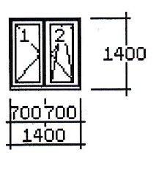 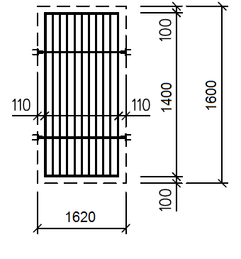 | 2dielny výrobok (viď obrázok) - otváravo-sklopné ľavé (pravé), - 5 komorové , - Dvojsklo s TGI rámikom, - farba: biela RAL 9003 - rozmer 1400 / 1400, - okno opatrené nepriehľadným sklo - dubová kôra, - demontáž pôvodného okna, mreží, vnútorného a vonkajšieho parapetu, - montáž okien, vonkajších a vnútorných parapetov - vnútorný parapet na šírku okna, plastový, farba biela RAL 9003, - vonkajší parapet na šírku okna hliníkový hrúbka 1 mm, farba biela RAL 9003 - murárske práce – vysprávky po výmene okien hĺbka špalety 270 mm, - maliarske práce – maľba vyspravených častí hĺbka špalety 270 mm bielou farbou Primalex, - maliarske práce – maľba vyspravených častí pod vnútorným parapetom soklovou syntetickou farbou, - dodávka a montáž vonkajších oceľových ochranných mreží na veľkosť okna, farba biela RAL 9003 (priložený ilustračný nákres mreži z predošlej realizácie), - likvidácia pôvodného okna, mreže, vnútorného a vonkajšieho parapetu, - dodávka a montáž - interiérové vertikálne látkové žalúzie na výšku okna 2700 mm v antistatickom prevedení, farba biela, | 2 |  | - € | - €
SPOLU za celú zákazku |  |  |  |  | - € | - €

 | Pečiatka:

 | Podpis:

